プレイヤー
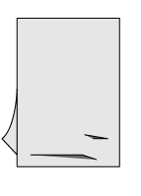
プレイヤー

プレイヤーが操作するのはヤマタノオロチ
首（洗濯ばさみ）は８つ

プレイヤーの動作の仕様

基本動作

はさむ | 洗濯物に向かってはさむ（噛みつく）
 | 処理内容
 | はさむ→離す→自動でリングの回転→次のはさみ |  | 伸ばした分だけついになるハサミのチェーンが短くなる
 | ボタンを押している間はチェーンを伸ばしつづける。 | ２＋１
 | 離すと、はさむ。
 | もう一度をボタンを押すとはなす（自動的にチェーンが戻る）
 | チェーンがなくなるとハサミは落ちる
 | 挟んでいる状態で１０秒経過すると落ちる |  |  | チェーンがなくなるとハサミは落ちる

チェーン | チェーンは二本

 |  |  | ２ ＝ １
リング | プレイヤーがハサミを離すと自動でハンガー部分を回転させる
 | 回転させたときプレイヤーの右側にある洗濯ばさみがプレイヤーになる

離すとリングが左回りする
左回りで出てきた洗濯ばさみではさむ

挟んでる状態

２
２
１
２
１
３
３
３のハサミがでてくる
右に進む
２
１
１



７
振り子 | リング部分を左右に振る。９０度まで左右に振れる。振っている最中に離すとリングの回転を二回行う（洗濯ばさみを一個飛ばす）。移動自体の処理はリングの仕様と同じ
 | 振り子一回に０．５秒、落下への時間が早まる
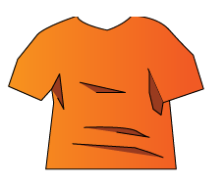
３

８
２

１
１

１

二連発射 | ハサミを二つ発射する
 | 発射して伸ばした分だけ対になってるハサミのチェーンが減る
 | チェーンがなくなったハサミは落ちる。
 | 二つはさんでいると滑りずらくなる

